상품제안서
양키캔들 프래그런스 스피어스 2p | 상품코드: S39237

 |  |  |  |  |  |  | 02-713-8555 | www.synergygift.co.kr
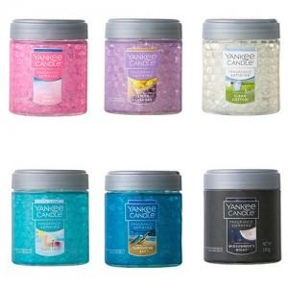

【상세/제작정보】 | <p><span style="font-size: 14pt;">※&nbsp;</span><span style="font-size: 14pt;">선물포장시 무지상자로 변경 후 포장가능, 기본 손잡이끈상자포함</span></p><p><span style="font-size: 14pt;">※ 무지쇼핑백 600원 추가</span></p><p><span style="font-size: 14pt;">※ 스티커 기본사이즈 6*4cm</span></p>

【인쇄/포장옵션】 | 스티커 / 포장지포장

【공급단가】 | 수량 | 30~ | 50~ | 100~ | 500~ | 1,000~
*VAT별도 | 단가 | 19,500원 | 19,200원 | 18,450원 | 17,250원 | 16,950원

【상품 URL】 | https://www.synergygift.co.kr:443/src/goods_detail.php?gdno=39237

